Bénin
 | Bénin - COURBE DES TAUX 29/08/2025

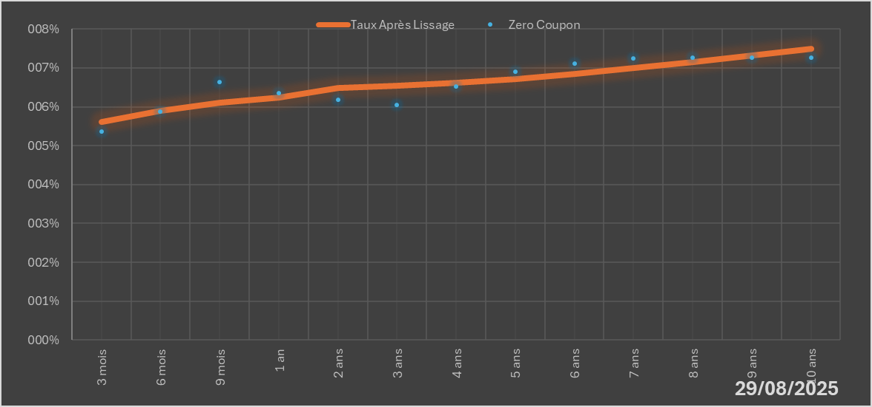
 |  | Maturité | Zero Coupon | Taux Après Lissage
 |  | 3 mois | 5.3582% | 5.6170%
 |  | 6 mois | 5.8743% | 5.8972%
 |  | 9 mois | 6.6377% | 6.0966%
 |  | 1 an | 6.3440% | 6.2371%
 |  | 2 ans | 6.1872% | 6.4811%
 |  | 3 ans | 6.0569% | 6.5480%
 |  | 4 ans | 6.5150% | 6.6103%
 |  | 5 ans | 6.9017% | 6.7075%
 |  | 6 ans | 7.1030% | 6.8386%
 |  | 7 ans | 7.2394% | 6.9929%
 |  | 8 ans | 7.2669% | 7.1592%
 |  | 9 ans | 7.2633% | 7.3291%
 |  | 10 ans | 7.2616% | 7.4962%

2025-08-29
oui

Bénin

